MIA
 MIAMI SCHEDULE - 関東 |  |  |  |  |  |  |  |  |  |  |  |  | 東京海運輸出営業所 TEL：03-6731-7721/FAX：03-6731-7351

Discharge: Miami, FL
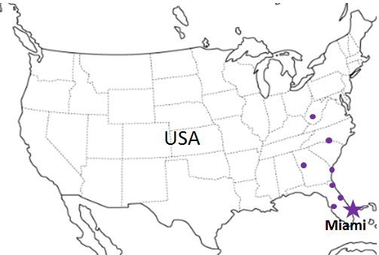
 |  | ※LAX 経由 |  |  |  |  |  |  |  |  |  |  |  | UPDATED : | 2024-04-22 | V
From Tokyo / Yokohama
VESSEL | VOY | CFS CUT |  |  |  | ETA |  | ETD |  | ETA
 |  | YOK |  | TYO |  | TYO |  | TYO |  | LAX |  | MIA,ORL, TPA JAX(CFS)

注意事項
BookingはCFS CUT日の 日前までにご用命ください。
危険品は受諾出来かねますのでご了承ください。
国内消防法該当品は搬入日に指定がございます。 事前に担当者にご確認の上、外貨にてご搬入ください。
段積み不可貨物、重量物、長尺貨物は受託不可 もしくは追加費用が発生する場合がございます。 詳細は担当者までお問合せ下さい。
USA向けは6桁のHS CODEの申請が必要です。 S/I上にご記載ください(Transship貨物も含む)。
貨物搬入の際には、下記３点をお願い致します。 ＊貨物にケースマークを貼付 ＊送り状に"にしてつ扱い"と記載 ＊送り状にケースマーク、NACCS CODEの記載
木材を使用した梱包等については輸入地で規制がございます。 詳細は下記ご確認ください。 http://www.maff.go.jp/pps/j/konpozai/kuni/country.html
先船のスケジュール及び船名は、予告なく変更の 可能性がございます。予め御了承お願い致します。
【米国税関庁による24時間前の貨物情報提出に必要な項目】
荷主様の正確な名称、住所
荷受人様の正確な名称、住所
正確な貨物の名称ならびに数量(複数の場合、各々の数量） の表示もしくは、HARMONIZED CODE（上６桁）及び 数量の併記。
最小単位での数量（最小梱包数）
上記４項目は特に重要とされておりますので御協力をお願い致します。
記載以外の仕向け地も承っております。お問合せください!
 |  |  |  |  |  |  |  | 0 DAYS |  | 12 DAYS |  | 30 DAYS
★ONE HANNOVER | 094E | 2024-04-25 | 木 | 2024-04-25 | 木 | 2024-05-02 | 木 | 2024-05-03 | 金 | 2024-05-15 | 水 | 2024-06-02
NYK ORION | 076E | ETA |  | ETA |  | 2024-05-09 | 木 | 2024-05-10 | 金 | 2024-05-22 | 水 | 2024-06-09
ONE HAMBURG | 078E | 2024-05-17 | 金 | 2024-05-17 | 金 | 2024-05-23 | 木 | 2024-05-24 | 金 | 2024-06-05 | 水 | 2024-06-23
ONE OLYMPUS | 074E | 2024-05-24 | 金 | 2024-05-24 | 金 | 2024-05-30 | 木 | 2024-05-31 | 金 | 2024-06-12 | 水 | 2024-06-30

★本船名＝CUT日前倒し
※本船名＝本船変更
※本船名＝サービス無し
MIA: Miami ORL: Orlando
JAX: Jacksonville TPA: Tampa
混載サービスのため、スケジュールや船名は予告なく変更する可能性がございます。ご依頼の前に、事前に最新のスケジュールを担当にご確認下さい。

※CFS倉庫受付時間 9：00～15：00
貨物搬入先 | 会社名 |  |  | 住所 / 保税名称
東京 CFS 1/1~搬入先変更いたしました | ㈱日成 （協同組合 東京海貨センター内4F） |  |  | 東京都大田区東海4-3-1 |  |  |  |  |  | NACCS: 1FW69
 |  |  |  | TEL : 03-5492-7251
横浜 CFS 1/1~搬入先変更いたしました | ㈱日成 （横浜港運事業協同組合内2F） |  |  | 神奈川県横浜市中区本牧埠頭1 |  |  |  |  | NACCS：2EW30
 |  |  |  | TEL：045-622-5771

